지표작성요청
항상 도움 주셔서 감사합니다.

아래 봉의 형태에 따른 값을 계산하여 막대그래프와 꺽은선 그래프로 보조지표 2개 작성 부탁드립니다.

지표값 및 지표식 작성법

지표값
봉 형태 | 계산방법 [괄호는 (-)마이너스 값임] |  |  |  | 비고
 | 종가-시가 | 종가-시가 |  |  | 양봉(꼬리없는):종가-시가 양봉(위아래 꼬리와 몸통이 같은경우):종가-시가
 | (종가-시가) | (종가-시가) |  |  | 음봉(꼬리없는):(종가-시가) 음봉(위아래 꼬리와 몸통이 같은경우):(종가-시가)
 | 종가-시가 | 종가-시가 | 종가-시가 |  | 양봉의 몸통이 위아래 꼬리보다 큰경우:종가-시가
 | (종가-시가) | (종가-시가) | (종가-시가) |  | 음봉의 몸통이 위아래 꼬리보다 큰경우:(종가-시가)
 | 종가-최저가 | 종가-최저가 | 종가-시가 | 종가-시가 | 양봉의 몸통보다 아래 꼬리가 큰경우: 종가-최저가 양봉의 몸통보다 위의 꼬리가 큰경우: 종가-시가
 | (종가-시가) | (종가-시가) | (종가-최고가) | (종가-최고가) | 음봉의 몸통보다 아래 꼬리가 큰경우: (종가-시가) 음봉의 몸통보다 위의 꼬리가 큰경우: (종가-최고가)
 | 최고가-최저가 | 또는 시가-종가 |  |  | 십자형의 경우 최고가-최저가 또는 시가-종가(값은 0)

봉의 값계산
①봉의 값 = 종가-시가
②봉의 값 = 종가-시가
③봉의 값 = (종가-시가)=마이너스 값
④봉의 값 = (종가-시가)=마이너스 값
⑤봉의 값 = 종가-시가
⑥봉의 값 = (종가-시가)=마이너스 값
⑦봉의 값 = (종가-최고가)=마이너스 값
⑧봉의 값 = 종가-시가
⑨봉의 값 = (종가-최고가)=마이너스 값
⑩봉의 값 = 종가-시가
지표식 계산
①번째 값 = ①
②두번째 값 = ①+②
③세번째값=①+②+③
④네번째값=②+③+④
⑤다섯번째값 = ③+④+⑤
⑥여섯번째 값 = ④+⑤+⑥
⑦일곱번째값 = ⑤+⑥+⑦
⑧여덟번째 값 = ⑥+⑦+⑧
⑨아홉번째값 = ⑦+⑧+⑨
⑩열번째값= ⑧+⑨+⑩
지표식은 0을 기준으로 +값이나 -값으로 표현
(막대그래프와 선그래프 두가지로 지표식 작성 부탁드립니다.)
지표식 작성방법

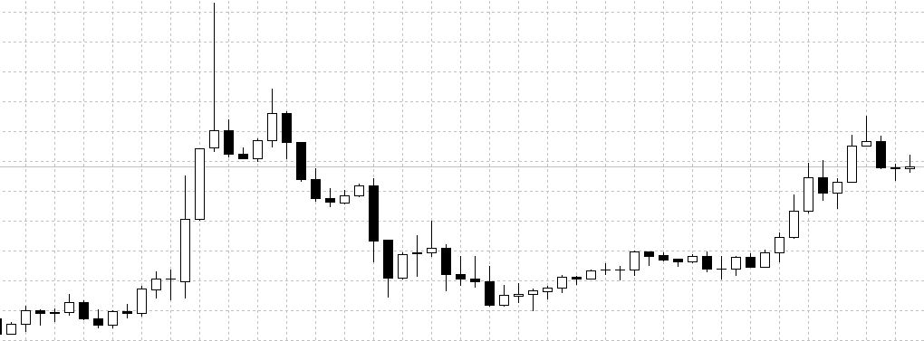

⑩
⑦
⑨
①
②
③
⑧
④
⑤
⑥

그리고 마지막으로 지표식 작성시 봉마다 단순 값을 가지고 만든 지표식도 부탁드립니다.
ex) 위 처럼 앞 3개봉의 합이 아닌 현재봉으로 계산하여 지표로 표현

